1
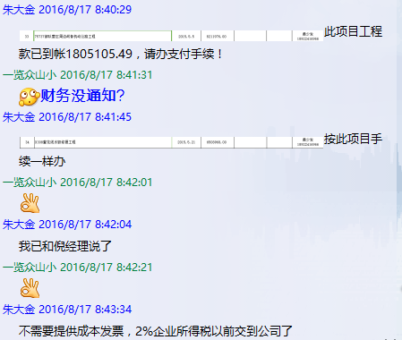
合作工程款支付证书 |  |  |  |  |  |  |  |  |  |  |  |  |  |  | 未办理原因：
工程名称 |  | 75737部队营区周边战备机动公路工程 |  |  |  |  |  |  |  |  | 档案编号 |  | CCD201531
合同金额 |  | 8,211,976.00 |  |  |  | 中标日期 | 2015-5-5中标 |  |  |  | 合作单位 |  | 黄少发18922416966
决算金额 |  |  |  |  |  | 竣工日期 |  |  |  |  | ERP编号 |  | 1679
序号 | 工程款到账 |  |  | 开票情况 |  | 成本发票 | 扣管理费 |  | 代扣税金 |  | 其他扣款 |  | 支付金额(元)
 | 日期 | 账户 | 金额 | 日期 | 金额 | 金额 | 比例 | 金额 | 税率 | 金额 | 金额 | 备注 |  |  | 资料、借条
1 | 2016-08-10 | 中 | 1,805,105.49 | 2016-07-28 | 1,805,105.49 |  |  |  |  |  |  |  | 1,805,105.49 |  | 成本票

 |  |  |  |  |  |  |  |  |  |  |  |  |  |  | CD201531 | 33 | 75737部队营区周边战备机动公路工程 | 2015.5.5 | 8211976 | 黄少发18922416966 | 中标通知书、施工 合同原件均在合肥

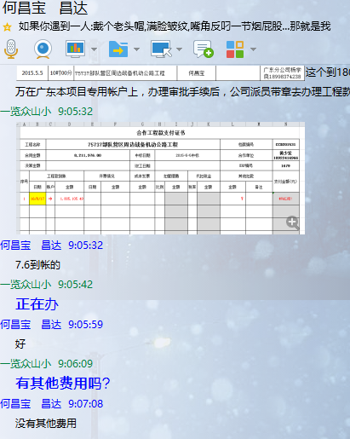
 |  |  |  |  |  |  |  |  |  |  |  |  |  |  | 本 次
 |  |  |  |  |  |  |  |  |  |  |  |  |  |  | 个1%
 |  |  |  |  |  |  |  |  |  |  |  |  |  |  | 外经证
合计 |  | - | 1,805,105.49 | - | 1,805,105.49 | 0.00 | - | 0.00 | - | 0.00 |  | - | 1,805,105.49 | 0.00
本次支付金额 |  | 小写 | 1,805,105.49 |  |  |  | 支付账号 |  | 广州市花都区新华德宇装饰工程部 农商银行花都支行 |  |  |  |  | 0
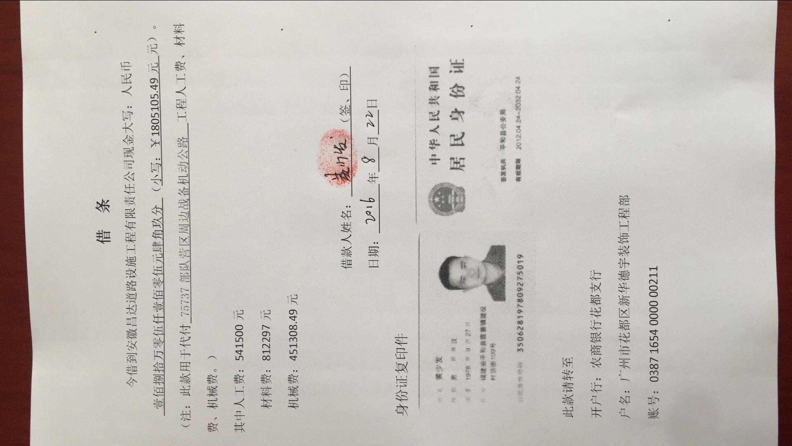
 |  | 大写 | 1805105.49 |  |  |  |  |  | 0387 1654 0000 0021 1
申请部门 意见 |  | 1、中标通知书、合同原件已提供； 2、此次借条未提供 。 |  |  |  |  |  |  |  |  |  |  |  |  | 1.议标无中标通知书 | 1、中标通知书、合同 原件已提供（集中中心）； 2、此次借条已提供 。
项目管理 意见 |  | 何总、朱总已同意支付（附表背面截图）。 |  |  |  |  |  |  |  |  |  |  |  |  | 合同、中标通知书和借条的原件都在庐江。(安文件志、钱会计) | 1.中标通知书、合同原件已提供（安文志）；2.借条、税票原件已提供（钱玉荣）；3、无项目章 4、无以公司名义签定的材料采购合同及收据。5、有外经证？。（此项目外经证已交***）
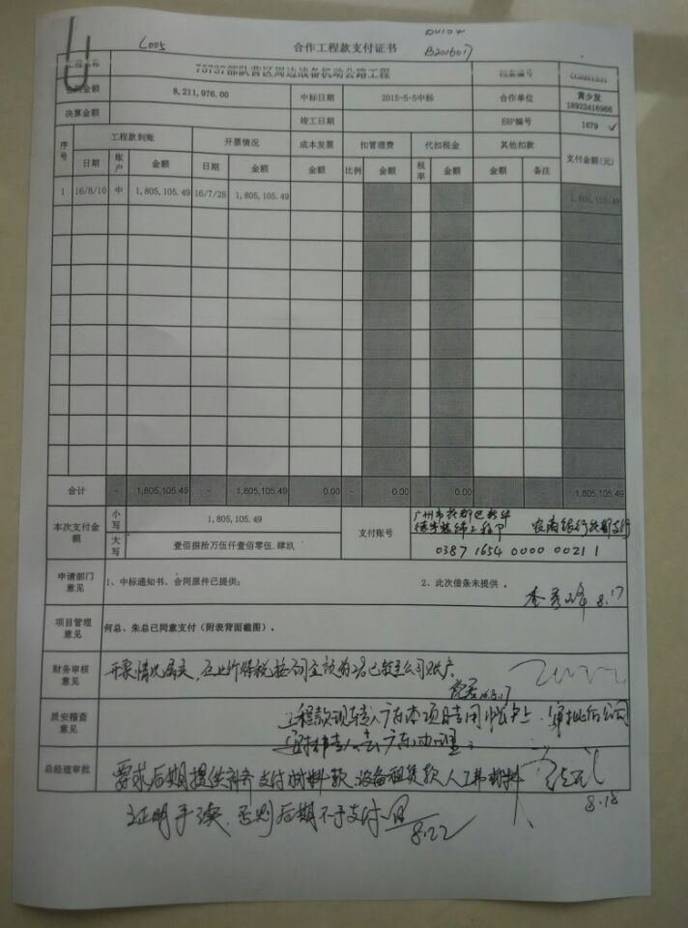
财务审核 意见 |  |  |  |  |  |  |  |  |  |  |  |  |  |  | 何总、朱总已同意支付（附表背面截图）。 |  | 材料齐全（见第11次付款证书）。
质安稽查 意见
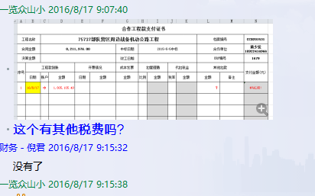
总经理审批

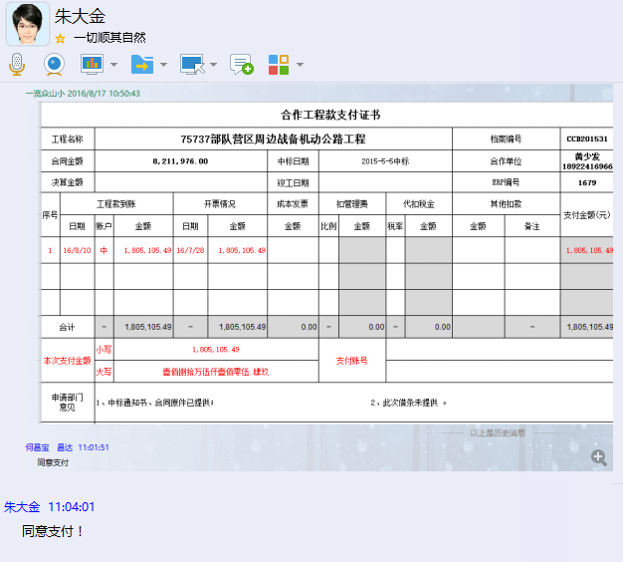

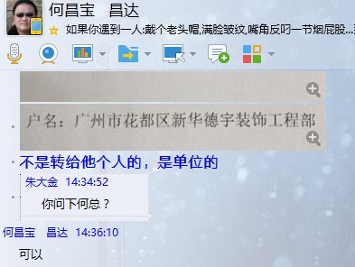

2000
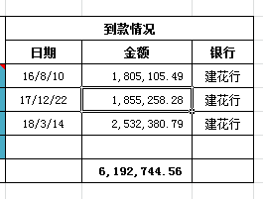
工程款支付证书 |  |  |  |  |  |  |  |  |  |  |  |  |  | 未办理原因：
工程名称 |  | 75737部队营区周边战备机动公路工程 |  |  |  |  |  |  |  |  | 档案编号 |  | CCD201531
合同金额 |  | 8,211,976.00 |  |  |  | 中标日期 | 2015-5-5中标 |  |  |  | 合作单位 |  | 黄少发18922416966
决算金额 |  |  |  |  |  | 竣工日期 |  |  |  |  | ERP编号 |  | 1679
序号 | 工程款到账 |  |  | 开票情况 |  | 成本发票 | 扣管理费 |  | 代扣税金 |  | 其他扣款 |  | 支付金额(元)
 | 日期 | 账户 | 金额 | 日期 | 金额 | 金额 | 比例 | 金额 | 税率 | 金额 | 金额 | 备注 |  | 资料、借条
1 | 2016-08-10 | 建 | 1,805,105.49 | 2016-07-28 | 1,805,105.49 |  |  |  |  |  |  |  | 1,805,105.49 | 成本票
 | 本次
2 | 2017-12-22 | 建 | 1,855,258.28 | 2017-12-05 | 1,855,258.28 |  |  | ？ |  |  |  |  | #VALUE! | CD201531 | 33 | 75737部队营区周边战备机动公路工程 | 2015.5.5 | 8211976 | 黄少发18922416966 | 中标通知书、施工 合同原件均在合肥
 | 2018-03-14 | 建 | 2,532,380.79 | 2018-02-06 | 2,532,380.79 |  |  |  |  | 5,465.25 | 3,655.00
 | 2017.6.2约谈项目经理何昌宝到场费用3000车餐费155 +2017.11.27办理涉税事项报告表费用500

合计 |  | - | 6,192,744.56 | - | 6,192,744.56 | 0.00 | - | 0.00 | - | 5,465.25 |  | - | #VALUE!
本次结算 支付明细 |  |  |  |  |  |  | 实际支付金额 |  | 广州市花都区新华德宇装饰工程部 农商银行花都支行
 |  | 0 |  |  |  |  |  |  | 0387 1654 0000 0021 1
申请部门 意见 |  | 中标通知书、合同原件已提供； |  |  |  |  | 项目管理 意见 |  | 何总、朱总已同意支付（附表背面截图）。
财务初审 意见 |  |  |  |  |  |  | 财务审核 意见
质安初审 意见 |  |  |  |  |  |  | 质安稽查 意见
总经理审批 |  |  |  |  |  |  | 董事长审批

2.
分、子公司 专户 工程款支付证书
工程名称 |  | 75737部队营区周边战备机动公路工程 |  |  |  |  |  | ERP编号 | 1679 | 档案编号 | CD2016-087 | CD2016-087 | 92 | 4438 | 濉溪县双堆集镇农村道路畅通工程贫困村内较大自然村路面硬化工程1标段 | 2016.7.26 | 2453870.98 | 刘吉胜 | 90日历天 | 濉溪县 双堆镇 | 宿州公司杨洋13305670099 | 秦志阳18805618800 | 中标 | 合同 9.26
合同金额 |  | 8,211,976.00 |  | 中标日期 | 2015.5.5中标 | 已供 工程资料 |  |  | 庐江 | 责任单位 | 经营中心 |  |  | CD201477 | 83 | 2014年村村通公路向自然村延伸工程 | 2014.9.26 | 2730044.83 | 王冬汉13855369629 | 中标通知书、施工 合同原件在合肥交工证书原件庐江6.27
决算金额 |  | 8,941,335.00 |  | 竣工日期 |  |  | 中标通知书、合同原件已提供； |  | 合肥 | 责任人 | 黄少发18922416966 | 164239.52
序号 | 工程款到账 |  |  | 工程收费结算（应收） |  |  |  | 工程费用收取（已收） |  | 剩余可供分配金额 |  |  | 0.020300000877
 | 日期 | 账户 | 金额 | 管理费 | 项目费用 | 费用备注 | 合计 | 日期 | 金额 | 预留金额 | 可支付金额
1 | 2016-08-10 | 专户 | 1,805,105.49 | 年费内 |  |  | 0.00 | 2016-01-22 | 166,703.12 | 0.00 | 1,805,105.49 | 3655 |  | 166,703.12 | 合同 额的2%的税
 | 本次 |  |  |  |  |  |  |  |  |  |  | 5465.25
2 | 2017-12-22 | 专户 | 1,855,258.28 | 年费内 |  |  |  |  |  |  | 1,855,258.28 | 9120.25
 | 2018-03-14 | 专户 | 2,532,380.79 | 年费内 | 9,121.00 | 费用 + 税 | 9,121.00 |  | 9,121.00 |  | 2,532,380.79 | 9121
 | 2017.6.2约谈项目经理何昌宝到场费用3000车餐费155 +2017.11.27办理涉税事项报告表费用500;

 |  |  |  |  |  |  |  |  |  |  |  | 1 | 2016-08-10 | 建 | 1,805,105.49 | 2016-07-28 | 1,805,105.49 |  |  |  |  |  |  | 1,805,105.49
 |  |  |  |  |  |  |  |  |  |  |  |  | 本次
 |  |  |  |  |  |  |  |  |  |  |  | 2 | 2017-12-22 | 建 | 1,855,258.28 | 2017-12-05 | 1,855,258.28 |  |  | ？ |  |  |  | #VALUE!
 |  |  |  |  |  |  |  |  |  |  |  |  | 2018-03-14 | 建 | 2,532,380.79 | 2018-02-06 | 2,532,380.79 |  |  |  |  | 5,465.25 | 3,655.00
 |  |  |  |  |  |  |  |  |  |  |  |  | 2017.6.2约谈项目经理何昌宝到场费用3000车餐费155 +2017.11.27办理涉税事项报告表费用500

合计 |  | - | 6,192,744.56 | 0.00 | 9,121.00 | - | 9,121.00 | - | 175,824.12 | 0.00 | 6,192,744.56
本次结算 金额 |  | 大写 | 肆佰叁拾捌万柒仟陆佰叁拾玖元零柒分 |  |  |  | 小写 | 小写 | 4,387,639.07 |  |  |  | 0.00 |  |  |  |  | 零元整
申请部门 意见 |  |  |  |  |  |  | 项目管理 意见 | 何总、朱总已同意支付（附表背面截图）。 |  |  |  |  | 零元整
财务初审 意见 |  |  |  |  |  |  | 财务审核 意见 |  |  |  |  |  | 4,387,639.07
质安初审 意见 |  |  |  |  |  |  | 质安稽查 意见 |  |  |  |  |  | 零元整
总经理审批 |  |  |  |  |  |  | 董事长审批

